参考資料1
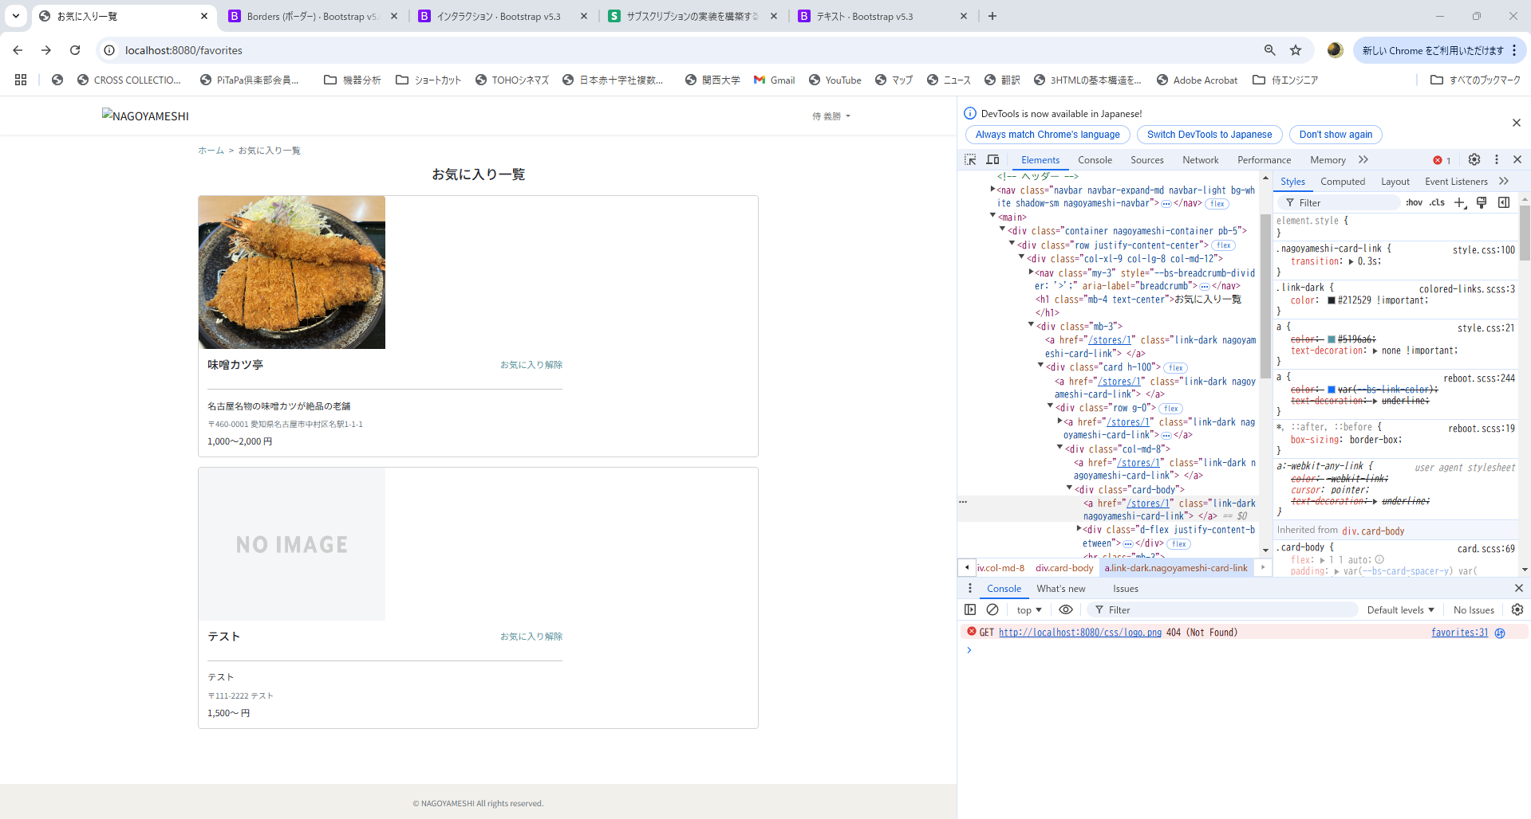
◉やりたいこと
店舗名の右横にお気に入り解除ボタンをつけ、以下のレイアウトを維持したい
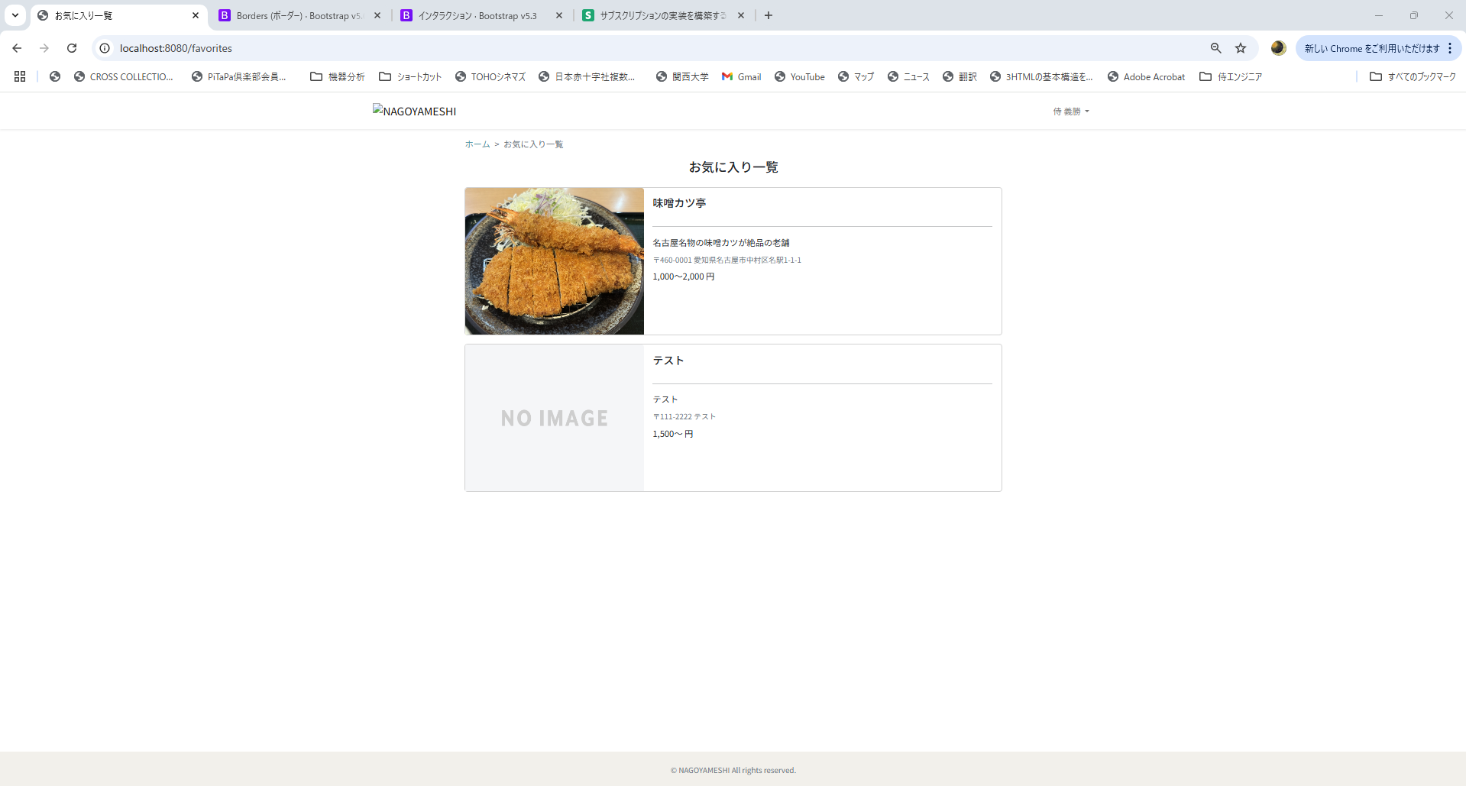

◉現状
検証でHTMLのコードを確認すると、<a th:href="@{/stores/__${favorite.getStore().getId()}__}" class="link-dark nagoyameshi-card-link">が変に認識されてる？
でも、修正箇所が分かりません。

参考資料2
com.example.nagoyameshi.controller
・StoreController
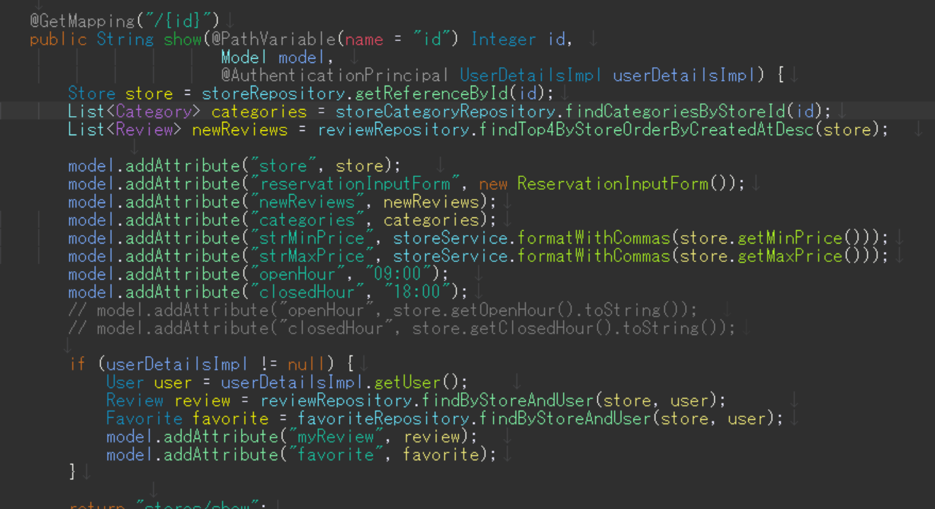

※本当は各店舗ごとの営業時間を渡したい

src/main/resources/templates/store
・show.html
<input type="datetime-local" id="datetime" class="form-control" th:field="*{reserveDateTime}" data-open-hour="[[${openHour}]]" data-closed-hour="[[${closedHour}]]"/>

→上記がJavaScriptに値を渡す方法だとChatGPTに教えてもらいましたが、どうやらそもそもHTMLに値が渡っていないようです。

src/main/resources/static/js
・datetimepickr.js
document.addEventListener("DOMContentLoaded", function () {
const datetimeInput = document.querySelector("#datetime");
if (!datetimeInput) {
console.error("The element with id 'datetime' is not found.");
return;
}
const openHour = datetimeInput.dataset.openHour;
const closedHour = datetimeInput.dataset.closedHour;
console.log("openHour:", openHour);
console.log("closedHour:", closedHour);
flatpickr("#datetime", {
enableTime: true,
dateFormat: "Y-m-d H:i",
time_24hr: true,
minuteIncrement: 10,
minDate: "today", // 当日
maxDate: new Date().fp_incr(60), // 2か月先
disableMobile: true, // モバイル用カスタムUIを無効化
onReady: function (selectedDates, dateStr, instance) {
const [openHours, openMinutes] = openHour.split(":").map(Number);
const [closedHours, closedMinutes] = closedHour.split(":").map(Number);
instance.set({
minTime: `${openHours}:${openMinutes < 10 ? '0' : ''}${openMinutes}`,
maxTime: `${closedHours}:${closedMinutes < 10 ? '0' : ''}${closedMinutes}`,
});
},
});
});

◉予約時のエラー
Failed to convert property value of type java.lang.String to required type java.time.LocalDateTime for property reserveDateTime; Failed to convert from type [java.lang.String] to type [@jakarta.validation.constraints.NotNull java.time.LocalDateTime] for value [2024-12-11 18:00]

